상품제안서
슬림누드 스포츠물병(에코젠) | 상품코드: S12077

 |  |  |  |  |  |  | 02-713-8555 | www.synergygift.co.kr
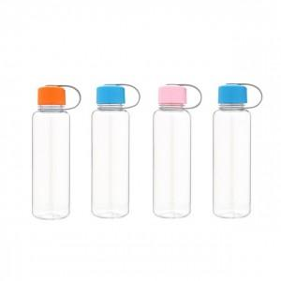

【상세/제작정보】 | .

【인쇄/포장옵션】 | 풀칼라 / 포장지포장

【공급단가】 | 수량 | 300~ | 1,000~ | 2,000~ | 3,000~ | 5,000~
*VAT별도 | 단가 | 1,880원 | 1,810원 | 1,740원 | 1,670원 | 1,630원

【상품 URL】 | https://www.synergygift.co.kr:443/src/goods_detail.php?gdno=6765

